Fiscal
BAR LEO CENTRO

Descrição | % | 1 | 2 | 3 | 1º TRI | 4 | 5 | 6 | 2º TRI | 7 | 8 | 9 | 3º TRI | 10 | 11 | 12 | 4º TRI | Total
Receita Serviços |  | 4,042 | 2,212 | 3,551 | 9,805.00 | 1,721.00 | 1,350.00 | 707.00 | 3,778.00 | - | - | - | - | - | - | - | - | 13,583.00
Eventos Couvert |  | - | - | - | - | - | - | - | - | - | - | - | - | - | - | - | - | -
Eventos Locações |  | - | - | - | - | - | - | - | - | - | - | - | - | - | - | - | - | -
Eventos Rebate Fornecedores |  | - | - | - | - | - | - | - | - | - | - | - | - | - | - | - | - | -
Gifts |  | 4,042 | 2,212 | 3,551 | 9,805.00 | 1,721 | 1,350 | 707.00 | 3,778.00 | - | - | - | - | - | - | - | - | 13,583.00
Receita Comércio |  | 338,642 | 279,100 | 296,445 | 914,187.47 | 326,934.56 | 329,578.27 | 167,648.92 | 824,161.75 | - | - | - | - | - | - | - | - | 1,738,349.22
Eventos A&B |  | - | - | - | - | - | - | - | - | - | - | - | - | - | - | - | - | -
Serviço (Gorjeta) |  | 43,508 | 35,399 | 37,124 | 116,031.22 | 40,637 | 41,613 | 21,043.78 | 103,293.70 | - | - | - | - | - | - | - | - | 219,324.92
Alimentação |  | 150,802 | 125,404 | 134,560 | 410,765.40 | 147,448 | 154,906 | 78,753.90 | 381,107.30 | - | - | - | - | - | - | - | - | 791,872.70
Bebida |  | 184,339 | 150,466 | 155,776 | 490,581.50 | 175,367 | 170,771 | 87,863.40 | 434,001.20 | - | - | - | - | - | - | - | - | 924,582.70
Artístico (couvert/shows) |  | 2,490 | 1,365 | 1,995 | 5,850.00 | 1,290 | 2,655 | 315.00 | 4,260.00 | - | - | - | - | - | - | - | - | 10,110.00
Delivery |  | 1,012 | 1,865 | 4,114 | 6,990.57 | 2,830 | 1,247 | 716.62 | 4,793.25 | - | - | - | - | - | - | - | - | 11,783.82
Outras Receitas Não operacional |  | 189 | 297 | 270 | 756.00 | 216 | 270 | - | 486.00 | - | - | - | - | - | - | - | - | 1,242.00
Total receitas |  | 386,381.50 | 317,008.76 | 337,389.43 | 1,040,779.69 | 369,508.71 | 372,811.04 | 189,399.70 | 931,719.45 | - | - | - | - | - | - | - | - | 1,972,499.14

ISS | 5.00% | 202.10 | 110.60 | 177.55 | 490.25 | 86.05 | 67.50 | 35.35 | 188.90 | - | - | - | - | - | - | - | - | 679.15
PIS | 0.65% | 2,227.45 | 1,828.53 | 1,949.97 | 5,768.26 | 2,136.26 | 2,151.03 | 1,094.31 | 5,167.33 | - | - | - | - | - | - | - | - | 10,935.59
COFINS | 3.00% | 10,280.53 | 8,439.37 | 8,999.87 | 26,622.75 | 9,859.67 | 9,927.85 | 5,050.68 | 23,849.20 | - | - | - | - | - | - | - | - | 50,471.95
ICMS | 4.00% |  |  |  | 36,567.50 |  |  |  | 32,966.47 | - | - | - | - | - | - | - | - | 69,533.97

IRPJ s/ Serviço | 32.00% | 1,293.44 | 707.84 | 1,136.32 | 3,137.60 | 550.72 | 432.00 | 226.24 | 1,208.96 | - | - | - | - | - | - | - | - | 4,346.56
IRPJ s/ Comercio | 8.00% | 27,091.39 | 22,328.03 | 23,715.58 | 73,135.00 | 26,154.76 | 26,366.26 | 13,411.91 | 65,932.94 | - | - | - | - | - | - | - | - | 139,067.94
IRPJ Não operacional | 100.00% | 189.00 | 297.00 | 270.00 | 756.00 | 216.00 | 270.00 | - | 486.00 | - | - | - | - | - | - | - | - | 1,242.00
IRPJ Adicional | 10.00% |  |  |  | 1,702.86 |  |  |  | 762.79 |  |  |  | - |  |  |  | - | 2,465.65
IRPJ Total |  | 4,286.07 | 3,499.93 | 3,768.28 | 13,257.15 | 4,038.22 | 4,060.24 | 2,045.72 | 10,906.98 | - | - | - | - | - | - | - | - | 24,164.12

CSLL s/ Serviço | 32.00% | 116.41 | 63.71 | 102.27 | 282.38 | 49.56 | 38.88 | 20.36 | 108.81 | - | - | - | - | - | - | - | - | 391.19
CSLL s/ Comercio | 12.00% | 3,657.34 | 3,014.28 | 3,201.60 | 9,873.22 | 3,530.89 | 3,559.45 | 1,810.61 | 8,900.95 | - | - | - | - | - | - | - | - | 18,774.17
CSLL Não operacional | 100.00% | 17.01 | 26.73 | 24.30 | 68.04 | 19.44 | 24.30 | - | 43.74 | - | - | - | - | - | - | - | - | 111.78
CSLL Total |  | 3,790.76 | 3,104.72 | 3,328.17 | 10,223.65 | 3,599.90 | 3,622.63 | 1,830.97 | 9,053.49 | - | - | - | - | - | - | - | - | 19,277.14

Vencimento mensal dia 10 (ISS) |  | 202.10 | 110.60 | 177.55 | 490.25 | 86.05 | 67.50 | 35.35 | 188.90 | - | - | - | - | - | - | - | - | 679.15
Vencimento mensal dia 20 (ICMS) |  | - | - | - | 36,567.50 | - | - | - | 32,966.47 | - | - | - | - | - | - | - | - | 69,533.97
Vencimento mensal dia 25 (PIS E COFINS) |  | 12,507.98 | 10,267.90 | 10,949.84 | 32,391.01 | 11,995.93 | 12,078.88 | 6,144.99 | 29,016.52 | - | - | - | - | - | - | - | - | 61,407.54
Vencimento trimestral dia 30 (IRPJ E CSLL) |  |  |  |  | 23,480.80 |  |  |  | 19,960.47 |  |  |  | - |  |  |  | - | 43,441.27

Simulação de 2025 no Simples Nacional

Descrição | Valor - R$ | Acumulado 12 meses |  | Faixa | % | Resultado | Dedução | % | Valor recolhimento DAS | Valor recolhimento ICMS | Custo total - R$ | Obs
Jan-25 | 386,382
Feb-25 | 386,382
Mar-25 | 386,382
Apr-25 | 386,382
May-25 | 386,382
Jun-25 | 386,382
Jul-25 | 386,382
Aug-25 | 386,382
Sep-25 | 386,382
Oct-25 | 386,382
Nov-25 | 386,382
Dec-25 | 386,382
Jan-26 | 386,382 | 4,636,578 |  | 5ª | 19.00% | 880,950 | -378,000 | 10.85% | 41,912.49 | 15,455.26 | 57,367.75
Feb-26 | 317,009 | 4,636,578 |  | 5ª | 19.00% | 880,950 | -378,000 | 10.85% | 34,387.32 | 12,680.35 | 47,067.67
Mar-26 | 337,389 | 4,567,205 |  | 5ª | 19.00% | 867,769 | -378,000 | 10.72% | 36,180.31 | 13,495.58 | 49,675.88
Apr-26 | 369,509 | 4,518,213 |  | 5ª | 19.00% | 858,461 | -378,000 | 10.63% | 39,293.04 | 14,780.35 | 54,073.39
May-26 | 372,811 | 4,501,340 |  | 5ª | 19.00% | 855,255 | -378,000 | 10.60% | 39,527.30 | 14,912.44 | 54,439.74
Jun-26 | 189,400 | 4,487,770 |  | 5ª | 19.00% | 852,676 | -378,000 | 10.58% | 20,033.01 | 7,575.99 | 27,609.00
Jul-26 | - | 4,290,788 |  | 5ª | 19.00% | 815,250 | -378,000 | 10.19% | - | - | -
Aug-26 | - | 3,904,407 |  | 5ª | 19.00% | 741,837 | -378,000 | 9.32% | - | - | -
Sep-26 | - | 3,518,025 |  | 5ª | 19.00% | 668,425 | -378,000 | 8.26% | - | - | -
Oct-26 | - | 3,131,644 |  | 5ª | 19.00% | 595,012 | -378,000 | 6.93% | - | - | -
Nov-26 | - | 2,745,262 |  | 5ª | 19.00% | 521,600 | -378,000 | 5.23% | - | - | -
Dec-26 | - | 2,358,881 |  | 5ª | 19.00% | 448,187 | -378,000 | 2.98% | - | - | -
 | 1,972,499 |  |  |  |  |  |  |  | 211,333.46 | 78,899.97 | 290,233.43
 |  |  |  |  |  |  |  |  |  |  | 14.71% | Alíquota efetiva

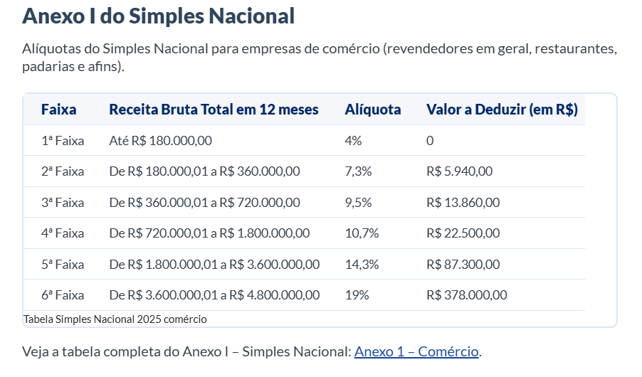
R$ - | R$ 180,000.00 | 4% | 1ª
R$ 180,001.00 | R$ 360,000.00 | 7.30% | 2ª
R$ 360,001.00 | R$ 720,000.00 | 9.50% | 3ª
R$ 720,001.00 | R$ 1,800,000.00 | 10.70% | 4ª
R$ 1,800,001.00 | R$ 3,600,000.00 | 14.30% | 5ª
R$ 3,600,001.00 | R$ 4,800,001.00 | 19% | 6ª

